Шаблон баг-репорта
№ | Заголовок | Приоритет/Серьёзность | Окружение | Шаги воспроизведения | Фактический результат | Ожидаемый результат | Вложения (скриншот, видео и прочее) | Дополнительная информация
1 | На страницу отзывы 1 отзыв вместо 5 | Низкий | GoogleChrome Windows 10 | 1. Открыть сайт https://htmlonelove.skillbox.cc/avhusq2MvM/ 2. Обратить внимание на количество отзывов в блоке "отзывы" | Страница содержит 1 отзыв | 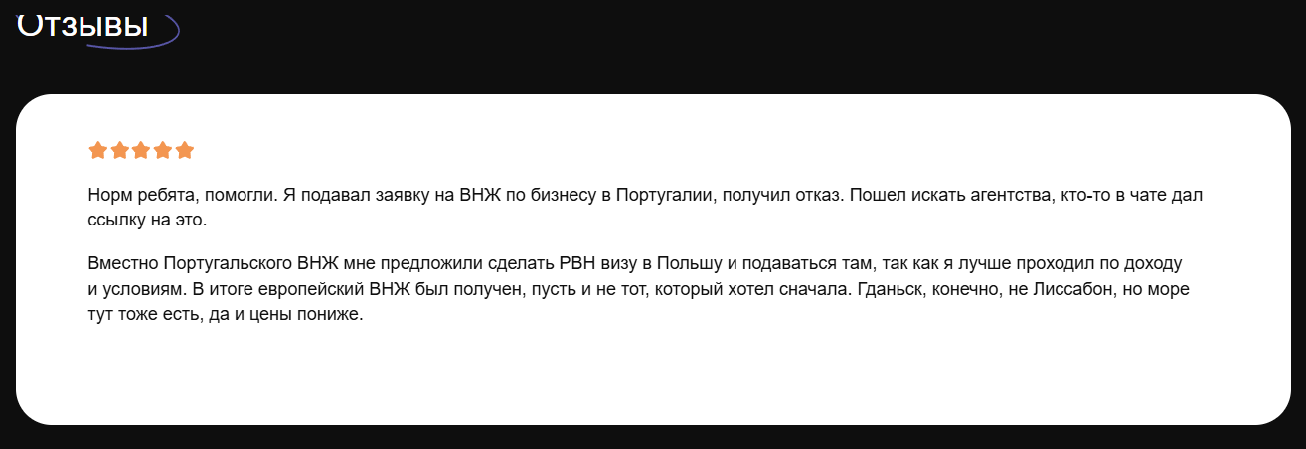 Страница содержит 5 отзывов из требования 2.1.1
2 | Сообщение с ошибкой отправки в форме получения консультации | Низкий | GoogleChrome Windows 10 | 1. Открыть сайт https://htmlonelove.skillbox.cc/avhusq2MvM/ 2. Ввести "имя" - Тест "почта" test@mail.ru "telegram или whasUp" +77777777777 3. Нажать кнопку "Получить консультацию" |  | 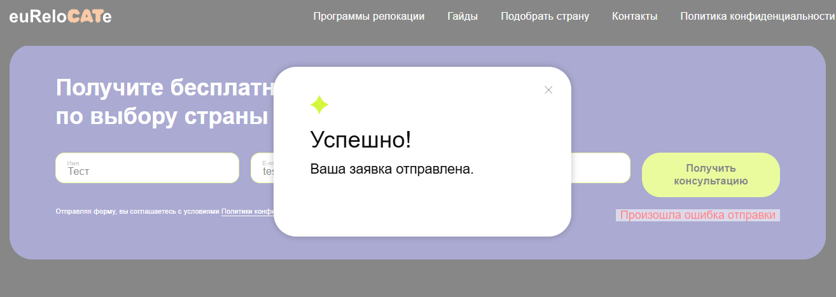 Появляется окно с сообщением о успешной отправке
3 | Текст кнопки "Получить консультацию" вместо "Хочу консультацию" согласно макетам в блоке "Получите бесплатную консультацию" на главной странице | Низкий | GoogleChrome Windows 10 | 1. Открыть сайт https://htmlonelove.skillbox.cc/avhusq2MvM/ 2. Обратить внимание на блок "Получите бесплатную консультацию" | Текст кнопки "Получить консультацию" | Текст кнопки "Хочу консультацию" согласно макетам
4 | Стрелка направлена вверх на кнопке «Получить гайд» на главной странице в блоке «Гайды / FAQ» | Низкий | GoogleChrome Windows 10 | 1. Открыть сайт https://htmlonelove.skillbox.cc/avhusq2MvM/ 2. Перейти в блок «Гайды / FAQ» 3. Обратить внимание на кнопку «Получить гайд» | Стрелка направлена вверх на кнопке «Получить гайд» | 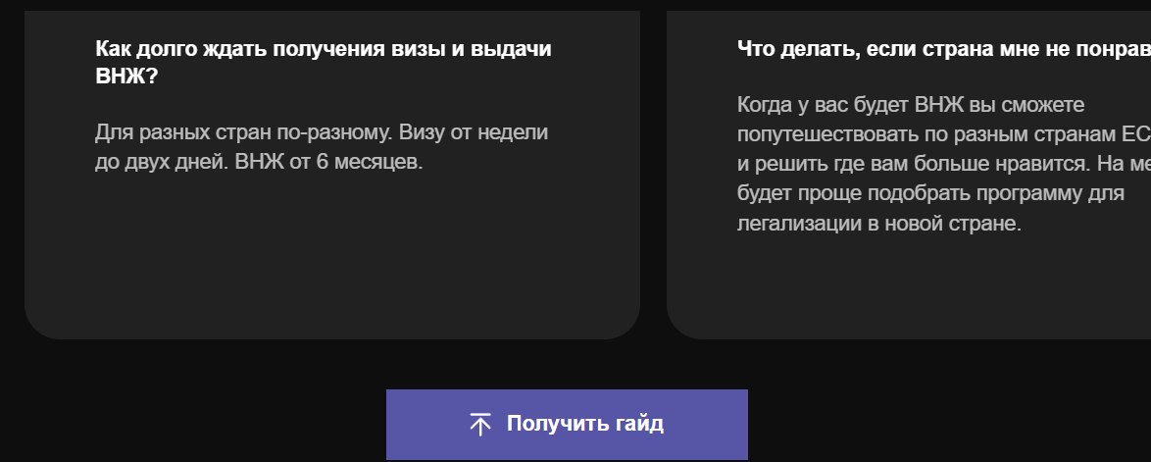 Стрелка направлена вниз на кнопке «Получить гайд» (см. макет)
5 | Неправильный ответ в квизе по подбору страны | Средний | GoogleChrome Windows 10 | 1. Открыть сайт https://htmlonelove.skillbox.cc/avhusq2MvM/ 2. 2. В шапке сайта нажать ссылку "Подобрать страну" 3. Нажать кнопку "получить гайд" 4. В форму "Бесплатный чек-лист по переезду"" ответить на вопросы 5. Нажать кнопку "получить гайд" | Открывается окно с результатом, предложенная страна "Польша, Португалия, Лондон" | 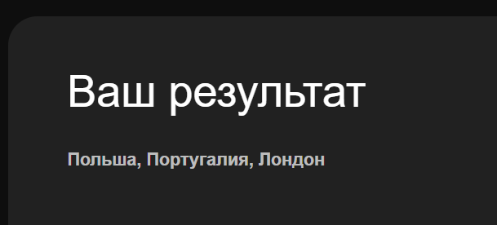 Открывается окно с результатом, предложенная страна "Португалия"
6 | Отправляется пустой файл гайда при успешной отправке на почту формы «Получить гайд» | Высокий | GoogleChrome Windows 10 | 1. Открыть сайт https://htmlonelove.skillbox.cc/avhusq2MvM/ 2. В футере нажать "контакты" 3. Ввести валидные данные 4.Нажать кнопку "Отправить" | Отправляется пустой файл гайда при успешной отправке на почту | Отправляется корректный файл гайда при успешной отправке на почту
7 | Не отправляется файл гайда при успешной отправке на почту формы «Получите бесплатную консультацию» | Высокий | GoogleChrome Windows 10 | 1. Открыть сайт https://htmlonelove.skillbox.cc/avhusq2MvM/ 2. В форме "получите беслатную консультацию" ввести валидные данные 3.Нажать кнопку "Получить консультацию" | На почту не прихлдит файл гайда | Отправляется корректный файл гайда при успешной отправке на почту
8 | Некорректная работа кнопки "контакты" в шапке сайта | Низкий | GoogleChrome Windows 10 | 1. Открыть сайт https://htmlonelove.skillbox.cc/avhusq2MvM/ 2. В шапке сайта нажать кнопку "контакты" | Открывается форма обратной связи с контактами | Происходит перенос на блок "гайды"
9 | Кнопка "телеграмм" в футере страницы не работает | Высокий | GoogleChrome Windows 10 | 1. Открыть сайт https://htmlonelove.skillbox.cc/avhusq2MvM/ 2. Опуститься в футер 3.Нажать кнопку со зачком телеграмм | Открывается главная страница сайта | Открывается аккаунт телеграмм

